行政事業レビューシート
※平成３１年以降の表記は、新元号に読み替えることとする。
 |  |  |  |  |  |  |  |  |  |  |  |  |  |  |  |  |  |  |  |  |  |  |  |  | 事業番号 |  |  |  |  |  | 0129
平成３１年度行政事業レビューシート |  |  |  |  |  |  |  |  |  |  |  |  |  |  |  |  |  |  |  |  |  |  |  | （ | 厚生労働省 |  |  |  |  |  |  |  |  | ）
事業名 |  |  | 肝炎患者等支援対策事業費 |  |  |  |  |  |  |  |  |  |  |  |  | 担当部局庁 |  |  |  |  | 健康局 |  |  |  |  |  |  |  | 作成責任者
事業開始年度 |  |  | 平成１８年度 |  |  |  |  | 事業終了 （予定）年度 |  |  |  |  | 終了予定なし |  |  | 担当課室 |  |  |  |  | がん･疾病対策課肝炎対策推進室 |  |  |  |  |  |  |  | 室長：大場 寛之
会計区分 |  |  | 一般会計
根拠法令 （具体的な 条項も記載） |  |  | 肝炎対策基本法 第11条、第12条、第13条、第14条、第16条、第17条 |  |  |  |  |  |  |  |  |  |  |  |  | 関係する 計画、通知等 |  |  |  |  | 「感染症対策特別促進事業について」 「肝疾患診療体制の整備について」 「肝炎対策の推進に関する基本的な指針」
主要政策・施策 |  |  | 高齢社会対策、子ども・若者育成支援、少子化社会対策、男女共同参画 |  |  |  |  |  |  |  |  |  |  |  |  | 主要経費 |  |  |  |  | 社会保障
事業の目的 （目指す姿を簡潔に。3行程度以内） |  |  | 我が国の肝炎ウイルスキャリアは、Ｂ型、Ｃ型合わせて300万人から370万人程度存在すると推定されており、長期間の経過の後に肝硬変や肝細胞がんを引き起こす危険が指摘されていることから、医療提供体制の確保や患者等への情報提供を行い、地域における肝炎診療の充実及び向上を図る。また、シンポジウム等を開催し、Ｂ型・Ｃ型肝炎に関する普及啓発を行うことにより、国民に対して、感染予防、早期発見及び早期治療の推進を図るとともに、地域の実情に応じた肝炎患者・家族等に対する支援対策を実施し、肝炎患者の生活の安定に資することを目的とする。
事業概要 （5行程度以内。別添可） |  |  | 都道府県において実施される肝炎対策については、肝炎対策基本法第4条で規定されている地方公共団体の責務に基づくものであることから、地域の特性に応じた各種の施策が着実に策定・実施されるために補助を行うものである。 ①肝炎対策協議会の設置、運営 ⑨ポスター・リーフレットの作成・配布による普及啓発 ②肝炎診療従事者研修の実施 ⑩新聞広告、電車の中吊り等による普及啓発 ③肝炎患者等に対する支援の実施 ⑪肝疾患診療連携拠点病院等連絡協議会の設置、運営 ④肝炎診療支援リーフレットの作成・配布 ⑫肝疾患相談・支援センターの設置、運営 ⑤肝炎患者支援手帳の作成・配布 ⑬市町村等技術支援等事業経費 ⑥肝炎医療コーディネーターの養成 ⑭地域連携事業経費 ⑦地域の相談体制の整備 ⑮インセンティブ評価事業 ⑧シンポジウム等の開催 補助率：1/2（都道府県、保健所設置市、特別区）
実施方法 |  |  | 補助
予算額・ 執行額 （単位:百万円） |  |  |  |  |  |  |  |  |  | 28年度 |  |  |  |  | 29年度 |  |  |  |  | 30年度 |  |  |  |  |  | 31年度 |  |  |  | 32年度要求
 |  |  | 予算の状況 |  | 当初予算 |  |  |  |  | 499 |  |  |  |  | 466 |  |  |  |  | 458 |  |  |  |  |  | 456
 |  |  |  |  | 補正予算 |  |  |  |  | - |  |  |  |  | - |  |  |  |  | - |  |  |  |  |  | -
 |  |  |  |  | 前年度から繰越し |  |  |  |  | - |  |  |  |  | - |  |  |  |  | - |  |  |  |  |  | -
 |  |  |  |  | 翌年度へ繰越し |  |  |  |  | - |  |  |  |  | - |  |  |  |  | - |  |  |  |  |  | -
 |  |  |  |  | 予備費等 |  |  |  |  | - |  |  |  |  | - |  |  |  |  | ▲ 132 |  |  |  |  |  | -
 |  |  |  |  | 計 |  |  |  |  | 499 |  |  |  |  | 466 |  |  |  |  | 326 |  |  |  |  |  | 456 |  |  |  | 0
 |  |  | 執行額 |  |  |  |  |  |  | 367 |  |  |  |  | 322 |  |  |  |  | 325
 |  |  | 執行率（％） |  |  |  |  |  |  | 74% |  |  |  |  | 69% |  |  |  |  | 100%
 |  |  | 当初予算＋補正予算に対する執行額の割合（％） |  |  |  |  |  |  | 74% |  |  |  |  | 69% |  |  |  |  | 71%
平成31・32年度 予算内訳 （単位：百万円） |  |  | 歳出予算目 |  |  |  |  |  |  | 31年度当初予算 |  |  |  |  | 32年度要求 |  |  |  |  | 主な増減理由
 |  |  | 疾病予防対策事業費等補助金 |  |  |  |  |  |  | 456
 |  |  | 計 |  |  |  |  |  |  | 456 |  |  |  |  | 0
成果目標及び 成果実績 （アウトカム） |  |  | 定量的な成果目標 |  |  |  |  |  |  | 成果指標 |  |  |  |  |  |  |  | 単位 |  |  | 28年度 |  |  | 29年度 |  |  | 30年度 |  | 中間目標 |  |  | 目標最終年度
 |  |  |  |  |  |  |  |  |  |  |  |  |  |  |  |  |  |  |  |  |  |  |  |  |  |  |  |  | - |  | 年度 | 31 | 年度
 |  |  | 肝疾患診療連携拠点病院肝疾患相談・支援センターにおける相談件数を前年度実績以上とすること |  |  |  |  |  |  | 肝疾患診療連携拠点病院肝疾患相談・支援センターにおける相談件数 |  |  |  |  |  | 成果実績 |  | 件 |  |  | 28,955 |  |  | 27,295 |  |  | 23,122 |  | - |  |  | -
 |  |  |  |  |  |  |  |  |  |  |  |  |  |  |  | 目標値 |  | 件 |  |  | 24,402 |  |  | 28,955 |  |  | 27,295 |  | - |  |  | 23,122
 |  |  |  |  |  |  |  |  |  |  |  |  |  |  |  | 達成度 |  | ％ |  |  | 119 |  |  | 94 |  |  | 85 |  | - |  |  | -
根拠として用いた 統計・データ名 （出典） |  |  | 肝疾患診療連携拠点病院現状調査結果

活動指標及び 活動実績 （アウトプット） |  |  | 活動指標 |  |  |  |  |  |  |  |  |  |  |  |  |  |  | 単位 |  |  | 28年度 |  |  | 29年度 |  |  | 30年度 |  | 31年度 活動見込 |  |  | 32年度 活動見込
 |  |  | 肝疾患診療連携拠点病院の設置数（都道府県数） |  |  |  |  |  |  |  |  |  |  |  |  | 活動実績 |  | 件 |  |  | 47 |  |  | 47 |  |  | 47 |  | -
 |  |  |  |  |  |  |  |  |  |  |  |  |  |  |  | 当初見込み |  | 件 |  |  | 47 |  |  | 47 |  |  | 47 |  | 47
活動指標及び 活動実績 （アウトプット） |  |  | 活動指標 |  |  |  |  |  |  |  |  |  |  |  |  |  |  | 単位 |  |  | 28年度 |  |  | 29年度 |  |  | 30年度 |  | 31年度 活動見込 |  |  | 32年度 活動見込
 |  |  | 肝疾患診療連携拠点病院等連絡協議会の開催数（一病院平均） |  |  |  |  |  |  |  |  |  |  |  |  | 活動実績 |  | 回 |  |  | 1 |  |  | 1 |  |  | 1 |  | -
 |  |  |  |  |  |  |  |  |  |  |  |  |  |  |  | 当初見込み |  | 回 |  |  | 2 |  |  | 2 |  |  | 2 |  | 2
単位当たり コスト |  |  | 算出根拠 |  |  |  |  |  |  |  |  |  |  |  |  |  |  | 単位 |  |  | 28年度 |  |  | 29年度 |  |  | 30年度 |  | 31年度活動見込
 |  |  | 単位当たりコスト ＝ Ｘ ／ Ｙ Ｘ：「平成○年度の補助金（実際の執行額）」 Ｙ：「平成○年度の実施主体数」 ①本事業にかかる１都道府県当たりのコスト |  |  |  |  |  |  |  |  |  |  |  |  | 単位当たり コスト |  | 円 |  |  | 7,691,426 |  |  | 6,678,574 |  |  | 6,772,596 |  | 9,473,000
 |  |  |  |  |  |  |  |  |  |  |  |  |  |  |  | 計算式 |  | X/Y |  |  | 361,497,000/47 |  |  | 313,893,000/47 |  |  | 318,312,000/47 |  | 445,231,000/47
単位当たり コスト |  |  | 算出根拠 |  |  |  |  |  |  |  |  |  |  |  |  |  |  | 単位 |  |  | 28年度 |  |  | 29年度 |  |  | 30年度 |  | 31年度活動見込
 |  |  | 単位当たりコスト ＝ Ｘ ／ Ｙ Ｘ：「平成○年度の補助金（実際の執行額）」 Ｙ：「平成○年度の実施主体数」 ②本事業にかかる１保健所設置市等当たりのコスト |  |  |  |  |  |  |  |  |  |  |  |  | 単位当たり コスト |  | 円 |  |  | 229,000 |  |  | 354,773 |  |  | 340,571 |  | 531,762
 |  |  |  |  |  |  |  |  |  |  |  |  |  |  |  | 計算式 |  | X/Y |  |  | 5,038,000/22 |  |  | 7,805,000/22 |  |  | 7,152,000/21 |  | 11,167,000/21
政策評価、新経済・財政再生計画との関係 | 政策評価 | 政策 | Ⅰ-5 感染症など健康を脅かす疾病を予防・防止するとともに、感染者等に必要な医療等を確保すること
 |  | 施策 | Ⅰ-5-1 感染症の発生・まん延の防止を図ること
 |  | 測定指標 | 定量的指標 |  |  |  |  |  |  |  |  |  |  |  |  |  |  | 単位 |  |  | 28年度 |  |  | 29年度 |  |  | 30年度 |  | 中間目標 |  |  | 目標年度
 |  |  |  |  |  |  |  |  |  |  |  |  |  |  |  |  |  |  |  |  |  |  |  |  |  |  |  |  | - |  | 年度 | 毎 | 年度
 |  |  | 都道府県における肝炎対策に関する数値目標を含んだ計画等の策定数（肝炎対策推進室調べ） |  |  |  |  |  |  |  |  |  |  |  |  | 実績値 |  | 件 |  |  | 47 |  |  | 47 |  |  | 47 |  | - |  |  | -
 |  |  |  |  |  |  |  |  |  |  |  |  |  |  |  | 目標値 |  | 件 |  |  | 47 |  |  | 47 |  |  | 47 |  | - |  |  | 47

 |  |  | 定性的指標 |  |  |  |  |  |  |  | 目標 |  |  |  |  |  |  | 目標年度 |  |  | 施策の進捗状況（目標）

 |  |  | - |  |  |  |  |  |  |  | - |  |  |  |  |  |  | - |  |  | -

 |  |  |  |  |  |  |  |  |  |  |  |  |  |  |  |  |  |  |  |  | 施策の進捗状況（実績）
 |  |  |  |  |  |  |  |  |  |  |  |  |  |  |  |  |  |  |  |  | -

 |  | 本事業の成果と上位施策・測定指標との関係
 |  | 都道府県等において地域の特性に応じた各種の肝炎対策が着実に実施されるよう補助を行うことにより、各都道府県における肝炎対策に関する計画の策定を促進できる。

 | 新経済・財政再生計画改革工程表 2018 | 取組事項 | 分野： |  |  | - |  |  |  |  |  |  |  | -
 |  | KPI (第一階層） | ＫＰＩ （第一階層） |  |  |  |  |  |  |  |  |  |  |  |  |  |  | 単位 |  |  | 計画開始時 |  |  | 30年度 |  |  | 31年度 |  | 中間目標 |  |  | 目標最終年度
 |  |  |  |  |  |  |  |  |  |  |  |  |  |  |  |  |  |  |  |  | - | 年度 |  |  |  |  |  |  | - |  | 年度 | - | 年度
 |  |  | - |  |  |  |  |  |  |  |  |  |  |  |  | 成果実績 |  | - |  |  | - |  |  | - |  |  | - |  | - |  |  | -
 |  |  |  |  |  |  |  |  |  |  |  |  |  |  |  | 目標値 |  | - |  |  | - |  |  | - |  |  | - |  | - |  |  | -
 |  |  |  |  |  |  |  |  |  |  |  |  |  |  |  | 達成度 |  | ％ |  |  | - |  |  | - |  |  | - |  | - |  |  | -
 |  | KPI (第二階層） | ＫＰＩ （第二階層） |  |  |  |  |  |  |  |  |  |  |  |  |  |  | 単位 |  |  | 計画開始時 |  |  | 30年度 |  |  | 31年度 |  | 中間目標 |  |  | 目標最終年度
 |  |  |  |  |  |  |  |  |  |  |  |  |  |  |  |  |  |  |  |  | - | 年度 |  |  |  |  |  |  | - |  | 年度 | - | 年度
 |  |  | - |  |  |  |  |  |  |  |  |  |  |  |  | 成果実績 |  | - |  |  | - |  |  | - |  |  | - |  | - |  |  | -
 |  |  |  |  |  |  |  |  |  |  |  |  |  |  |  | 目標値 |  | - |  |  | - |  |  | - |  |  | - |  | - |  |  | -
 |  |  |  |  |  |  |  |  |  |  |  |  |  |  |  | 達成度 |  | ％ |  |  | - |  |  | - |  |  | - |  | - |  |  | -

 |  | 本事業の成果と取組事項・KPIとの関係
 |  | -

事業所管部局による点検・改善
 | 項 目 |  |  |  |  |  |  |  |  |  |  |  |  |  |  |  |  |  |  | 評 価 |  | 評価に関する説明
国費投入の必要性 | 事業の目的は国民や社会のニーズを的確に反映しているか。 |  |  |  |  |  |  |  |  |  |  |  |  |  |  |  |  |  |  | ○ |  | 医療提供体制の確保や患者等への情報提供、肝炎に関する普及啓発及び肝炎患者・家族等に対する支援に対する国民のニーズは高い。このため、各種の施策を着実に実施し事業目標を達成するためには、国費投入は必要不可欠である。
 | 地方自治体、民間等に委ねることができない事業なのか。 |  |  |  |  |  |  |  |  |  |  |  |  |  |  |  |  |  |  | ○ |  | 各種の施策を着実に実施し、政策目的を達成するためには、国の関与が必要不可欠である。
 | 政策目的の達成手段として必要かつ適切な事業か。政策体系の中で優先度の高い事業か。 |  |  |  |  |  |  |  |  |  |  |  |  |  |  |  |  |  |  | ○ |  | 都道府県において実施される肝炎対策は、肝炎対策基本法第4条での地方公共団体の責務規定に基づくものであり、優先度は極めて高い。
事業の効率性 | 競争性が確保されているなど支出先の選定は妥当か。 |  |  |  |  |  |  |  |  |  |  |  |  |  |  |  |  |  |  | ‐ |  | 特命随意契約により事業者を選定している。
 |  | 一般競争契約、指名競争契約又は随意契約（企画競争）による支出のうち、一者応札又は一者応募となったものはないか。 |  |  |  |  |  |  |  |  |  |  |  |  |  |  |  |  |  | 無
 |  | 競争性のない随意契約となったものはないか。 |  |  |  |  |  |  |  |  |  |  |  |  |  |  |  |  |  | 有
...
 |  | 131 |  |  |  |  |  |  | 平成23年度 |  |  | 111 |  |  |  |  | 平成24年度 |  |  |  | 87 |  |  |  |  |  |  | 平成25年度 |  | 98
 |  | 108 |  |  |  |  |  |  | 平成27年度 |  |  | 116 |  |  |  |  | 平成28年度 |  |  |  | 113 |  |  |  |  |  |  | 平成29年度 |  | 118
 |  | 厚生労働省 |  | ( |  |  | 0126 |  |  | )
 |  |  | ※平成30年度実績を記入。執行実績がない新規事業、新規要求事業については現時点で予定やイメージを記入。
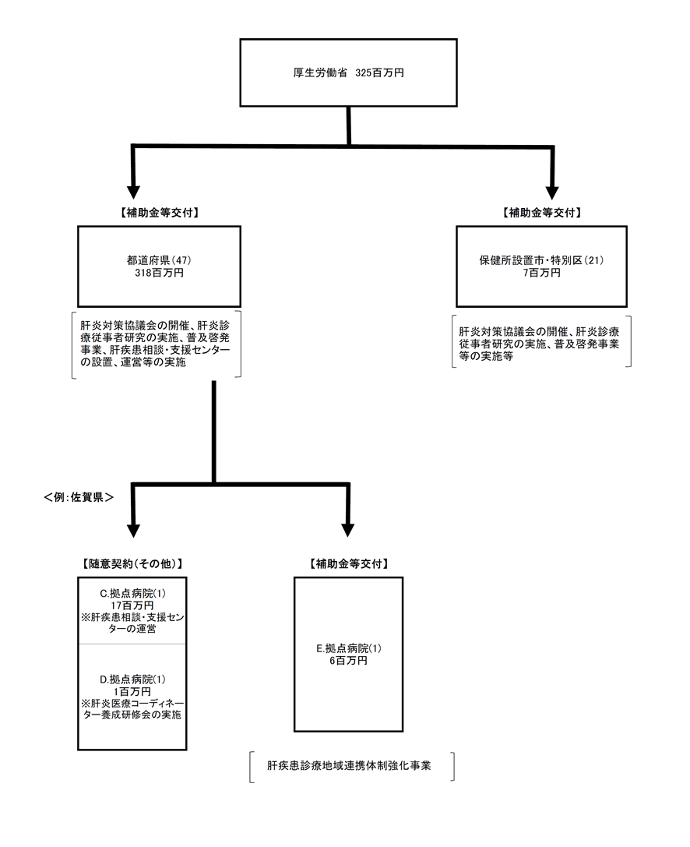

 |  |  | A.佐賀県 |  |  |  |  |  |  |  |  |  |  |  |  |  |  |  | B.尼崎市
 |  |  | 費 目 |  |  |  | 使 途 |  |  |  |  |  |  |  |  | 金 額 (百万円） |  |  | 費 目 |  |  |  | 使 途 |  |  |  |  |  |  |  |  | 金 額 (百万円）
 |  |  | 外部委託 |  |  |  | 肝疾患相談・支援センター運営委託（佐賀大学） |  |  |  |  |  |  |  |  | 17 |  |  | 人件費 |  |  |  | 陽性者フォローアップ、ポスター・リーフレットの作成及び普及啓発 |  |  |  |  |  |  |  |  | 2
 |  |  | 需用費 |  |  |  | 研修会にかかる費用（役務費、職員旅費等） |  |  |  |  |  |  |  |  | 7 |  |  | 報償費 |  |  |  | 肝炎対策協議会委員報酬及び講演会謝礼 |  |  |  |  |  |  |  |  | 0
 |  |  | 補助金 |  |  |  | 診療連携体制強化（拠点病院・佐賀大学） |  |  |  |  |  |  |  |  | 6 |  |  | 需用費 |  |  |  | 受診勧奨チラシ及び啓発リーフレットイ印刷 |  |  |  |  |  |  |  |  | 0
 |  |  | 外部委託 |  |  |  | 肝炎コーディネーター養成研修委託 |  |  |  |  |  |  |  |  | 1 |  |  | 役務費 |  |  |  | 啓発用ポスター郵送料 |  |  |  |  |  |  |  |  | 0
...

